Planilha1
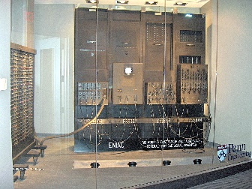 |  |  |  |  |  |  |  |  |  |  |  |  |  |  |  |  |  |  |  | 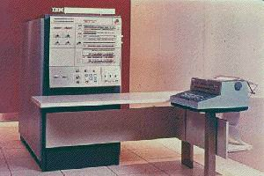 |  |  |  |  |  |  |  |  |  |  |  |  | 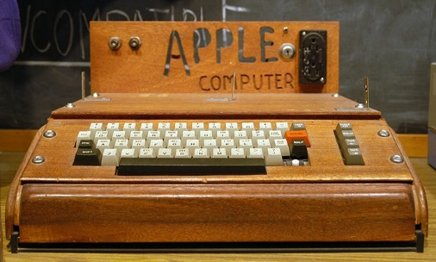 |  |  |  |  |  |  |  |  |  |  |  |  |  | 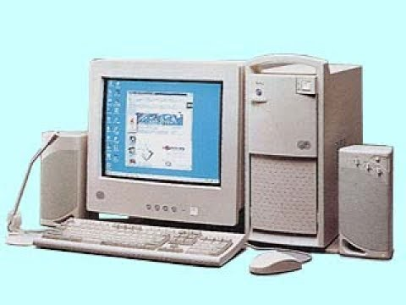 |  |  |  |  |  |  |  |  |  |  |  |  |  |  | 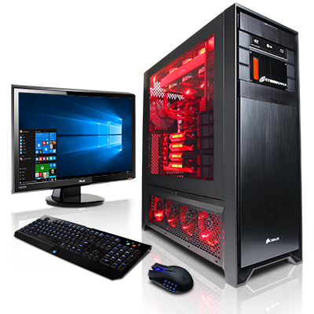
 | 1944 |  |  |  |  |  |  |  |  | 1959 |  |  |  |  |  |  |  |  |  | 1964 |  |  |  |  |  |  |  |  |  |  |  |  | 1976 |  |  |  |  |  |  |  |  |  |  |  |  |  | 1994 |  |  |  |  |  |  |  |  |  |  |  | 2020
 | ENIAC 17.468 válvulas 30 toneladas 180 m² de área velocidade = 100 kHz 200 bits de memória RAM. |  |  |  |  |  |  |  |  | IBM 1401 - capacidade memória base de 4.096 bytes com um ciclo de memória de 12 microsegundos; - 1,5 m de altura por 1m de largura |  |  |  |  |  |  |  |  |  | IBM’s System/360 - setor comercial e científico; - arquitetura plugável; |  |  |  |  |  |  |  |  |  |  |  |  | Apple-1 - por vezes creditado como o primeiro computador pessoal a ser vendido totalmente montado |  |  |  |  |  |  |  |  |  |  |  |  |  | IBM Aptiva - processador Pentium 100, 16mb de RAM, Vga de 2 MB podendo compartilhar ate 1MB com a RAM |  |  |  |  |  |  |  |  |  |  |  | CyberPower Fang III - Processador: i7-5960X Extreme Edition; - Overclock de fábrica: 3,6 ~ 4,5 Ghz; - Placa de vídeo: 3xGTX TITAN X com 12GB; - Memória RAM: 64 GB; - SSD: 4x2TB (8TB) + 4x240GB (1TB); - Sistema de resfriamento: Líquido;
 | 1946 | 1947 | 1948 | 1949 | 1950 | 1951 | 1952 | 1953 | 1954 | 1955 | 1956 | 1957 | 1958 | 1959 | 1960 | 1961 | 1962 | 1963 | 1964 | 1965 | 1966 | 1967 | 1968 | 1969 | 1970 | 1971 | 1972 | 1973 | 1974 | 1975 | 1976 | 1977 | 1978 | 1979 | 1980 | 1981 | 1982 | 1983 | 1984 | 1985 | 1986 | 1987 | 1988 | 1989 | 1990 | 1991 | 1992 | 1993 | 1994 | 1995 | 1996 | 1997 | 1998 | 1999 | 2000 | 2001 | 2002 | 2003 | 2004 | 2005 | 2006 | 2007 | 2008 | 2009 | 2010 | 2011 | 2012 | 2013 | 2014 | 2015 | 2016 | 2017 | 2018 | 2019 | 2020
 | 1ª Geração |  |  |  |  |  |  |  |  | 2ª Geração |  |  |  |  |  |  |  |  |  | 3ª Geração |  |  |  |  |  |  |  |  |  |  |  |  | 4ª Geração |  |  |  |  |  |  |  |  |  |  |  |  |  | 5ª Geração
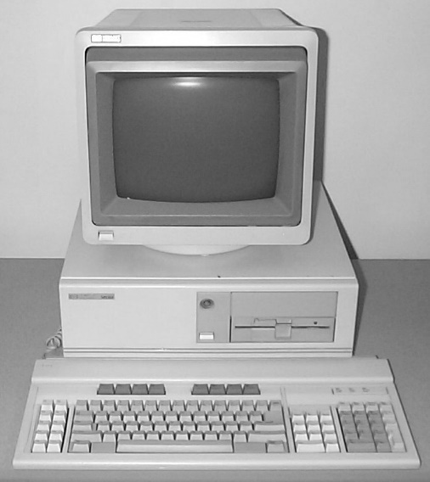
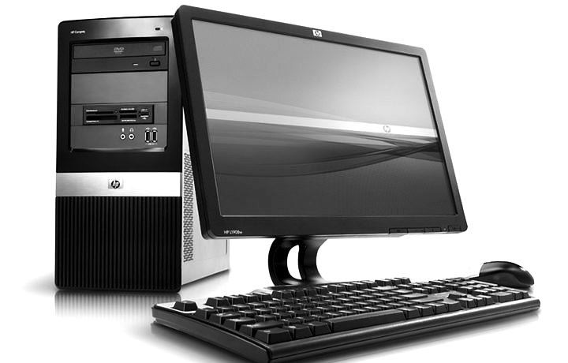

 | - Utilização de válvulas; - Programação em linguagem de máquinas; - Utilizados para fins balísticos, predição climática, cálculos de energia atômica e outros fins científicos. |  |  |  |  |  |  |  |  | - substituição da válvula pelo transistor; - mudança da linguagem de máquina para a linguagem assembly - o conceito de Unidade Central de Procedimento (CPU), memória, linguagem de programação e entrada e saída foram desenvolvidos; - linguagens de alto nível, como, por exemplo, Fortran e Cobol; |  |  |  |  |  |  |  |  |  | - utilização dos circuitos integrados, feitos de silício; - produção em massa de microchips; - começaram a surgir os computadores pessoais. |  |  |  |  |  |  |  |  |  |  |  |  | - surgimento dos processadores — unidade central de processamento; - MS-DOS, UNIX, Apple’s Macintosh foram construídos; - Linguagens de programação orientadas a objeto como C++ e Smalltalk foram desenvolvidas; - Discos rígidos eram utilizados como memória secundária; - Impressoras matriciais, e os teclados |  |  |  |  |  |  |  |  |  |  |  |  |  | - processadores com milhões de transistores; - surgiram as arquiteturas de 64 bits; - discos rígidos com capacidade superior a 600GB; - pen-drives com mais de 1GB de memória; - utilização de disco ótico com mais de 50GB de armazenamento; - inteligência artificial e por sua conectividade.

